fig ICEW 2012 P2-2
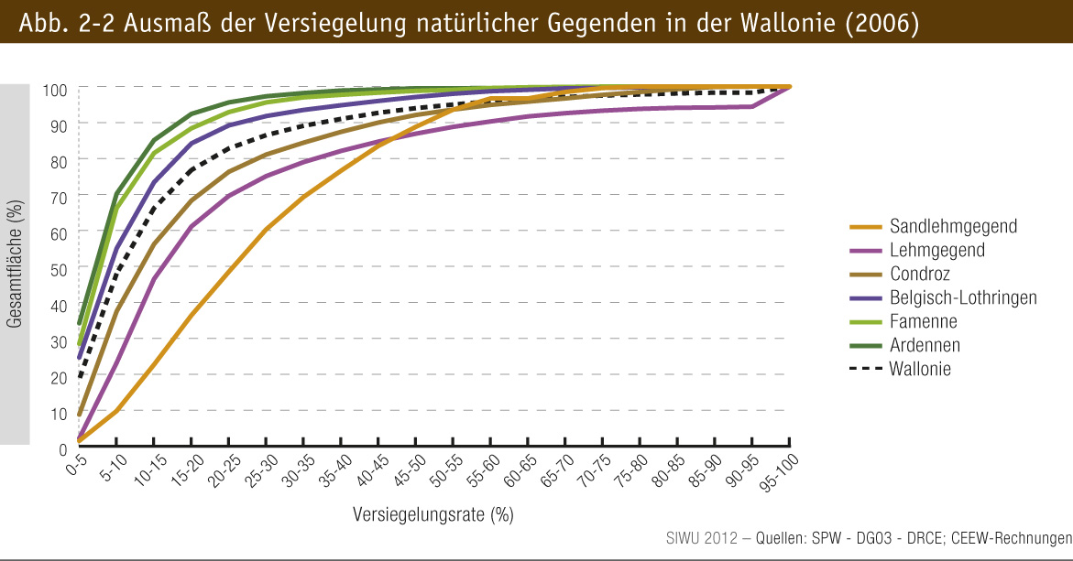
fig 2-2 : | Ausmaß der Versiegelung natürlicher Gegenden in der Wallonie (2006)

